关系图
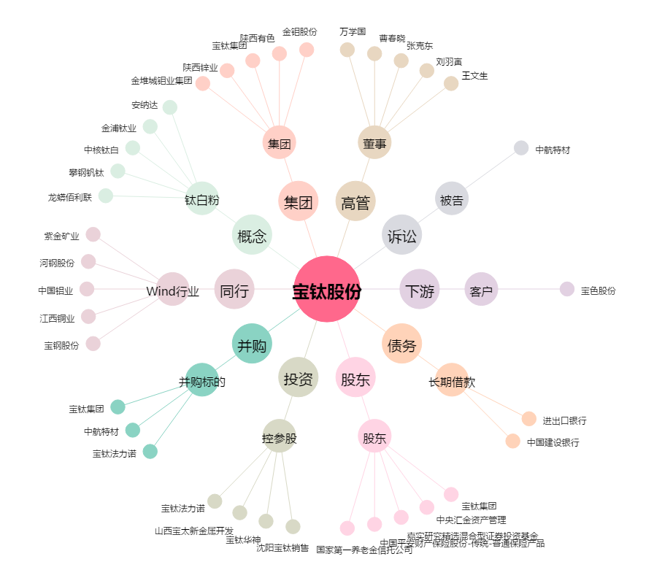
宝钛股份[600456.SH] - 关系概览图

